報價單
說明：本張報價單係為送出之請款單中第6項

 | 昇鴻國際開發有限公司工廠 新建工程
 |  |  |  | 報價單

 | 項次 | 項目 | 單位 | 數量 | 單價 | 複價 | 備註
 | NO | TITLE | UNIT | QUANTITY | UNIT PRICE | SUBTOTAL | REMARK
 | 一 | 建築物結構設計及簽證 | 式 | 1 | 15,000 | 15,000 | 總樓地板面積626.65m2

 |  | 小計 |  |  |  | 15,000

 | NT $ |  |  |  | 15,000 |  | 元整
 | 總價合計新台幣： |  |  |  | 15000 |  | 元整(含稅)

立信工程顧問有限公司
彰化市中山路二段356巷1號
統一編號：45127101
TEL：04-7234988 FAX：04-7233033
Email：yuhsin2009@yahoo.com.tw

 | 2024-12-23

內存之請款單
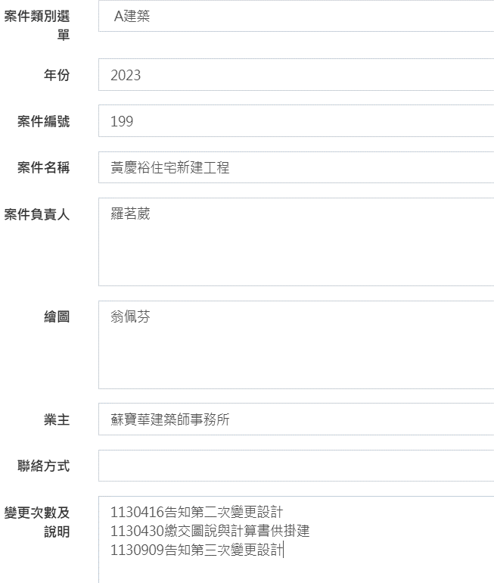

依工址、層面戶數、面積構造*計價公式，手動算出之金額

依業主提供或自行查找之建造執照上工程造價*計價公式，手動算出之金額

NAS上WORK檔案名稱
